ورقة1
السلام عليكم ورحمة الله وبركاته
اخواني أعضاء المنتدى الكرام أريد عند إضافة معلم جديد في تخصص الللغة الانجلبزبة يضاف تلقائيا في نفس النطاق كذلك عند حدف معلم لغة انجليزية يحذف من النطاق كما بالصورة
ولكم جزيل الشكر
الاسم | المادة
معلم 1 | تربية اسلامية
معلم 2 | تربية اسلامية
معلم 3 | تربية اسلامية
معلم 4 | تربية اسلامية
معلم 5 | تربية اسلامية | 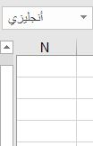
معلم 6 | لغة انجليزية
معلم 7 | لغة انجليزية
معلم 8 | لغة انجليزية
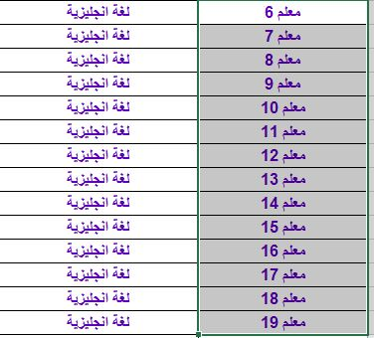
معلم 9 | لغة انجليزية
معلم 10 | لغة انجليزية
معلم 11 | لغة انجليزية
معلم 12 | لغة انجليزية
معلم 13 | لغة انجليزية
معلم 14 | لغة انجليزية
معلم 15 | لغة انجليزية
معلم 16 | لغة انجليزية
معلم 17 | لغة انجليزية
معلم 18 | لغة انجليزية
معلم 19 | لغة انجليزية
معلم 102 | لغة انجليزية
معلم 20 | لغة عربية
معلم 21 | لغة عربية
معلم 22 | لغة عربية
معلم 23 | لغة عربية
معلم 24 | لغة عربية
معلم 25 | لغة عربية
معلم 26 | لغة عربية
معلم 27 | لغة عربية
معلم 28 | لغة عربية
معلم 29 | لغة عربية
معلم 30 | لغة عربية
معلم 31 | لغة عربية

